物件画像
物件番号 | 物件名 | 物件写真（外観） | 物件写真（機能回復訓練室） | 平面図（建物１階） | 平面図（建物ﾃﾞｲｻｰﾋﾞｽ施設部分）
1 | 三次西健康づくりセンターデイサービス施設 | 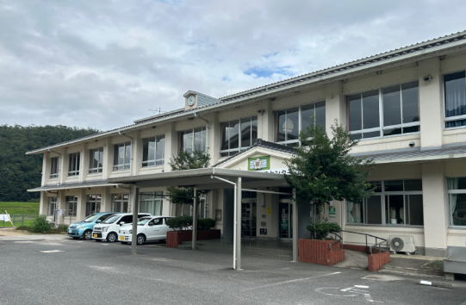 | 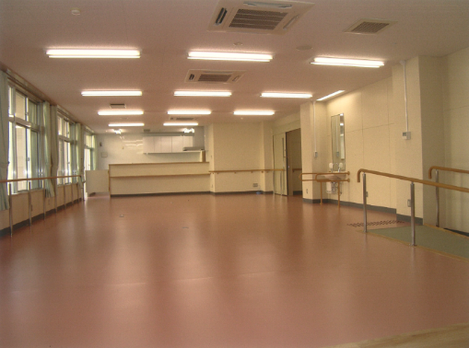 | 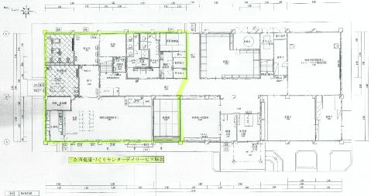 | 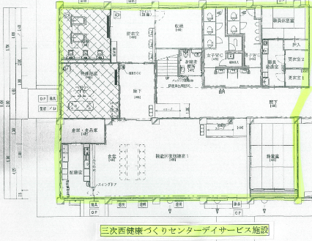

7
8
9
10
11
12
13
14
15
16
17

